Hoja1
2024-01-18

LA PAZ 28 - HAEDO 4460-2005
BUENOS AIRES luquearti@gmail.com
____________________________________________________________________________________
BURLETES AUTOADHESIVOS
“DAG”
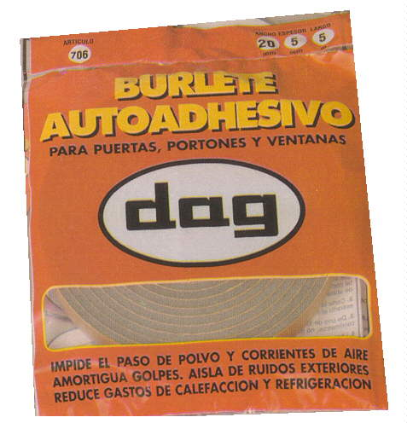

COD. | DESCRIPCION | PRECIO
A-003 | Burlete Autoadhesivo 10x 5x5 | $ 698.00
A-005 | Burlete Autoadhesivo 10x 10x5 | $ 899.00
A-007 | Burlete Autoadhesivo 15x 5x5 | $ 970.00
A-009 | Burlete Autoadhesivo 15x 10x5 | $ 1,248.00
A-011 | Burlete Autoadhesivo 15x 15x5 | $ 1,578.00
A-013 | Burlete Autoadhesivo 20x 5x5 | $ 1,238.00
A-015 | Burlete Autoadhesivo 20x 10x5 | $ 1,565.00
A-017 | Burlete Autoadhesivo 20x 15x5 | $ 1,961.00
A-019 | Burlete Autoadhesivo 20x 20x5 | $ 2,277.00

